상품제안서
ALIO 메탈O-RING USB메모리 | 상품코드: F14900

 |  |  |  |  |  |  | 02-412-0044 | www.easy1.co.kr
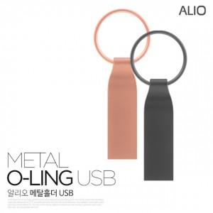

【상세/제작정보】 | ※ 제품특성상 단가 변동이 매우 유동적인 상품으로 주문전 꼭 확인 요청드립니다.

【인쇄/포장옵션】 | 레이저 / 포장지포장

【공급단가】 | 수량 | 100~ | 300~ | 500~ | 1,000~ | 3,000~
*VAT별도 | 8G | 5,270원 | 5,080원 | 4,880원 | 4,690원 | 4,570원
 | 16G | 6,010원 | 5,790원 | 5,560원 | 5,340원 | 5,210원
 | 32G | 6,620원 | 6,380원 | 6,130원 | 5,890원 | 5,740원
 | 64G | 7,850원 | 7,560원 | 7,270원 | 6,980원 | 6,800원

【상품 URL】 | https://dev.easy1.co.kr:443/src/goods_detail.php?gdno=14900

